Giao diện
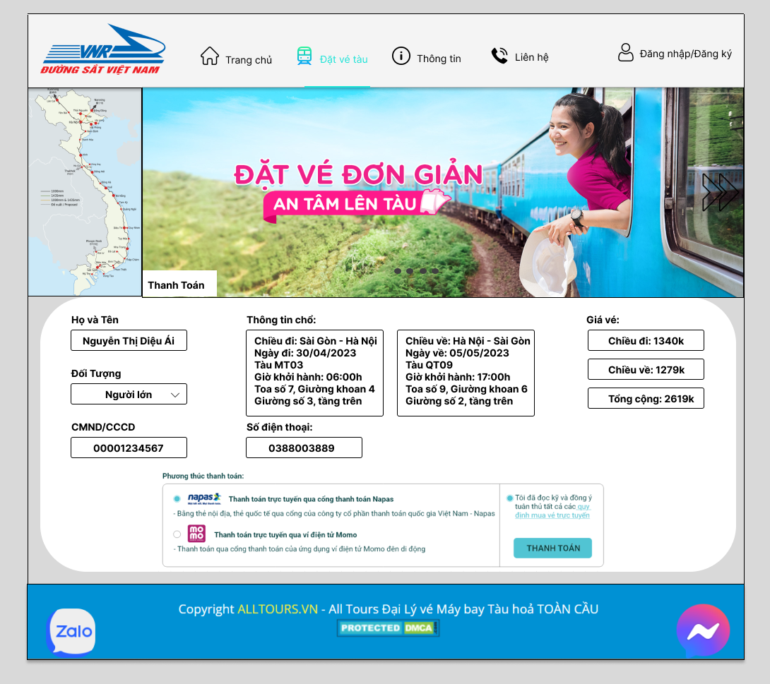
GIAO DIỆN TÌM VÉ

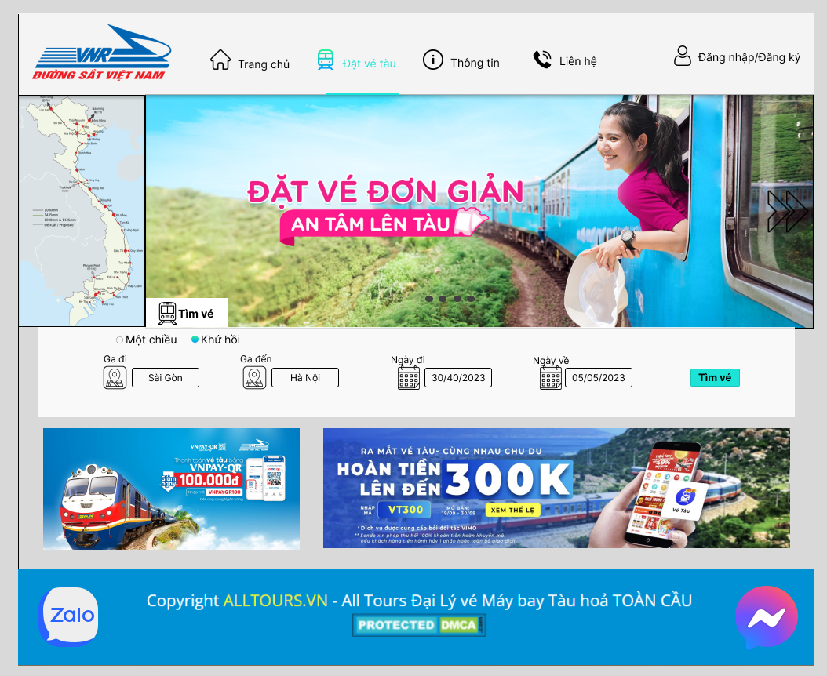

GIAO DIỆN CHỌN VÉ

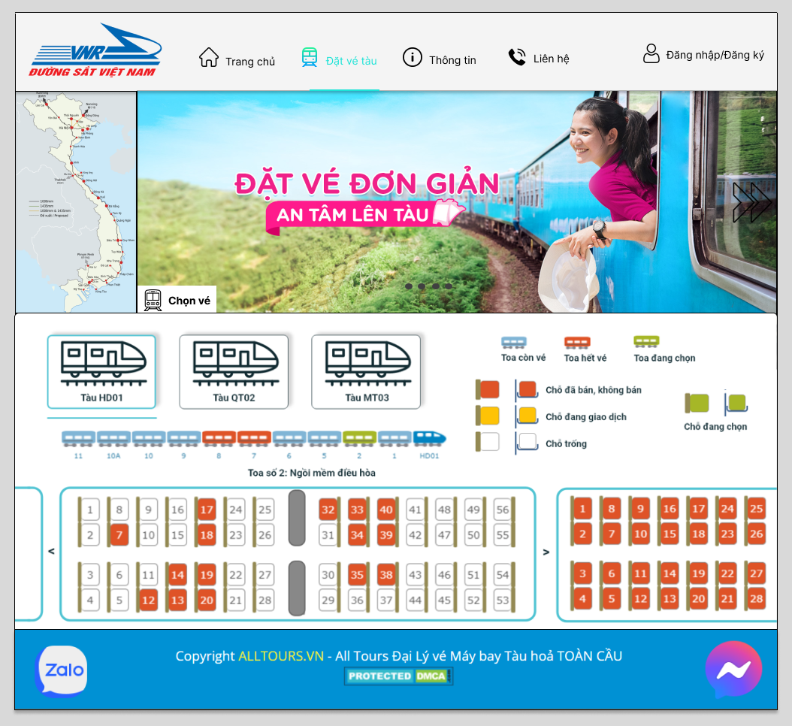

GIAO DIỆN THANH TOÁN

